Excel F990 a Plataforma
Detalle - Ingreso de datos
Detalle - TXT
Aduanas

Informe de Importadores, Distribuidores
y Fabricantes de Vehículos y sus Representantes


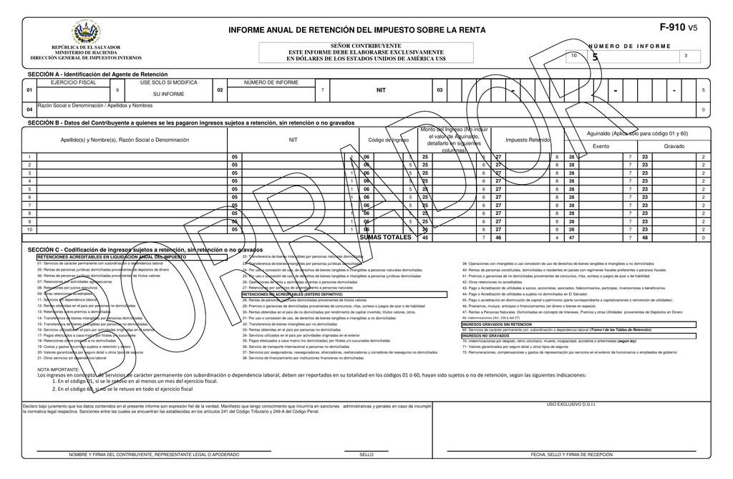

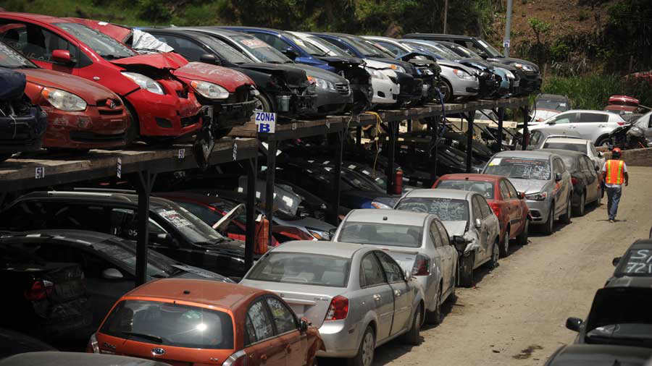

Código de colores:
 | = | Títulos
 | = | Vínculos
 | = | Ingresar datos
 | = | Fórmula, no tocar

Material preparado por: |  | ESTA VERSIÓN MANEJA:
MSc. Jonnathan Recinos |  | Hasta 100 registros

 |  |  | ¡Suscríbete para estar autorizado a usar esta herramienta!
 |  |  | Link al vídeo explicativo:

Detalle
Menú
Menú
DETALLE
Informe de Importadores, Distribuidores y Fabricantes de Vehículos y sus Representantes

Nombre del Informante: |  | APOYA A JRECINOS PROFESIONAL YOUTUBE, S.A. de C.V. |  |  |  | N.I.T.: | 0614-111111-001-5
Año informado |  | 2020 |  |  |  | NRC: | 12345678-9

 |  |  |  |  |  |  |  |  |  |  |  |  |  |  |  |  |  |  |  |  |  |  |  |  |  | LISTAS DESPLEGABLES
I. CAPTURA DE DATOS: |  |  |  |  |  |  |  |  |  |  |  |  |  |  |  |  |  |  |  |  |  |  |  |  | II. TXT DETALLE:

Nº | Fecha de Importación | No. Declaración de Mercancía | Código de Aduana | Código de clasificación |  | Clase de vehículo |  | Marca | Modelo | Año de fabricación | Full extras |  | Fecha de venta | Tipo de documento emitido |  | Serie de documento emitido | Número de documento emitido | Precio de fábrica importado (nuevo) | Precio de adquisición importado (usado) | Valor del seguro | Valor del flete | Margen de utilidad o ganancia | Precio de venta o precio de mercado nacional al consumidor | Año | BLOC DE NOTAS | Código de clasificación
1 | 2020-12-01 | 9465 | 01 | 06 | 06. Fabricante | 1 | 1. Vehículos Automotores | NISSAN | SENTRA | 1990 | 1 | 1. Con full extras | 2020-12-01 | 00 | 00 Si no ha emitido documento por la venta | ASD12345 | 12345671 | 20,000.00 | 10,000.00 | 300.00 | 500.00 | 2,500.00 | 15,000.00 | 2020 | 01122020;9465;01;06;1;NISSAN;SENTRA;1990;1;01122020;00;ASD12345;12345671;20000.00;10000.00;300.00;500.00;2500.00;15000.00;2020 | 06. Fabricante
2 | 2020-12-01 | 9311 | 10 |  | 06. Fabricante |  | 2. Buques y Artefactos Navales | TOYOYA | COROLLA | 1995 |  | 1. Con full extras | 2020-12-01 | 01 | 01 Factura | ASD12345 | 12345672 | 20,200.00 | 10,100.00 | 303.00 | 505.00 | 2,525.00 | 15,150.00 | 2020 | 01122020;9311;10;06;2;TOYOYA;COROLLA;1995;1;01122020;01;ASD12345;12345672;20200.00;10100.00;303.00;505.00;2525.00;15150.00;2020 | 07. Distribuidor Nuevos
3 | 2020-12-02 | 9465 | 03 |  | 07. Distribuidor Nuevos |  | 3. Aeronaves | FORD | EXPLORER | 2000 |  | 2. Sin full extras | 2020-12-02 |  | 01 Factura | ASD12345 | 12345673 | 20,402.00 | 10,201.00 | 306.03 | 510.05 | 2,550.25 | 15,301.50 | 2020 | 02122020;9465;03;07;3;FORD;EXPLORER;2000;2;02122020;01;ASD12345;12345673;20402.00;10201.00;306.03;510.05;2550.25;15301.50;2020 | 08. Distribuidor Usados
4 | 2020-12-03 | 9311 | 03 |  | 12. Importador Usados |  | 1. Vehículos Automotores | HYUNDAI | ELANTRA | 2010 |  | 2. Sin full extras | 2020-12-03 |  | 03 Comprobante de Crédito Fiscal | ASD12345 | 12345674 | 20,606.02 | 10,303.01 | 309.09 | 515.15 | 2,575.75 | 15,454.52 | 2020 | 03122020;9311;03;12;1;HYUNDAI;ELANTRA;2010;2;03122020;03;ASD12345;12345674;20606.02;10303.01;309.09;515.15;2575.75;15454.52;2020 | 11. Importador Nuevos
5 | 2020-12-04 | 9465 | 03 |  | 12. Importador Usados |  | 1. Vehículos Automotores | HYUNDAI | ACCENT | 2015 |  | 1. Con full extras | 2020-12-04 |  | 03 Comprobante de Crédito Fiscal | ASD12345 | 12345675 | 20,812.08 | 10,406.04 | 312.18 | 520.30 | 2,601.51 | 15,609.06 | 2020 | 04122020;9465;03;12;1;HYUNDAI;ACCENT;2015;1;04122020;03;ASD12345;12345675;20812.08;10406.04;312.18;520.30;2601.51;15609.06;2020 | 12. Importador Usados
6 | 2020-12-05 | 9311 | 03 |  | 12. Importador Usados |  | 1. Vehículos Automotores | HYUNDAI | EON | 2015 |  | 1. Con full extras | 2020-12-05 |  | 03 Comprobante de Crédito Fiscal | ASD12345 | 12345676 | 21,020.20 | 10,510.10 | 315.30 | 525.51 | 2,627.53 | 15,765.15 | 2020 | 05122020;9311;03;12;1;HYUNDAI;EON;2015;1;05122020;03;ASD12345;12345676;21020.20;10510.10;315.30;525.51;2627.53;15765.15;2020
7 | 2020-12-06 | 9465 | 03 |  | 12. Importador Usados |  | 1. Vehículos Automotores | HYUNDAI | EON | 2015 |  | 1. Con full extras | 2020-12-06 |  | 03 Comprobante de Crédito Fiscal | ASD12345 | 12345677 | 21,230.40 | 10,615.20 | 318.46 | 530.76 | 2,653.80 | 15,922.80 | 2020 | 06122020;9465;03;12;1;HYUNDAI;EON;2015;1;06122020;03;ASD12345;12345677;21230.40;10615.20;318.46;530.76;2653.80;15922.80;2020
8 | 2020-12-07 | 9311 | 03 |  | 12. Importador Usados |  | 1. Vehículos Automotores | HYUNDAI | EON | 2015 |  | 1. Con full extras | 2020-12-07 |  | 03 Comprobante de Crédito Fiscal | ASD12345 | 12345678 | 21,442.71 | 10,721.35 | 321.64 | 536.07 | 2,680.34 | 16,082.03 | 2020 | 07122020;9311;03;12;1;HYUNDAI;EON;2015;1;07122020;03;ASD12345;12345678;21442.71;10721.35;321.64;536.07;2680.34;16082.03;2020 | Clase de vehículo
9 | 2020-12-08 | 9465 | 03 |  | 12. Importador Usados |  | 1. Vehículos Automotores | HYUNDAI | EON | 2015 |  | 1. Con full extras | 2020-12-08 |  | 03 Comprobante de Crédito Fiscal | ASD12345 | 12345679 | 21,657.13 | 10,828.57 | 324.86 | 541.43 | 2,707.14 | 16,242.85 | 2020 | 08122020;9465;03;12;1;HYUNDAI;EON;2015;1;08122020;03;ASD12345;12345679;21657.13;10828.57;324.86;541.43;2707.14;16242.85;2020 | 1. Vehículos Automotores
10 | 2020-12-09 | 9311 | 03 |  | 12. Importador Usados |  | 1. Vehículos Automotores | HYUNDAI | EON | 2015 |  | 1. Con full extras | 2020-12-09 |  | 03 Comprobante de Crédito Fiscal | ASD12345 | 12345680 | 21,873.71 | 10,936.85 | 328.11 | 546.84 | 2,734.21 | 16,405.28 | 2020 | 09122020;9311;03;12;1;HYUNDAI;EON;2015;1;09122020;03;ASD12345;12345680;21873.71;10936.85;328.11;546.84;2734.21;16405.28;2020 | 2. Buques y Artefactos Navales
11 | 2020-12-10 | 9465 | 03 |  | 12. Importador Usados |  | 1. Vehículos Automotores | HYUNDAI | EON | 2015 |  | 1. Con full extras | 2020-12-10 |  | 03 Comprobante de Crédito Fiscal | ASD12345 | 12345681 | 22,092.44 | 11,046.22 | 331.39 | 552.31 | 2,761.56 | 16,569.33 | 2020 | 10122020;9465;03;12;1;HYUNDAI;EON;2015;1;10122020;03;ASD12345;12345681;22092.44;11046.22;331.39;552.31;2761.56;16569.33;2020 | 3. Aeronaves
12 | 2020-12-11 | 9311 | 03 |  | 12. Importador Usados |  | 1. Vehículos Automotores | HYUNDAI | EON | 2015 |  | 1. Con full extras | 2020-12-11 |  | 03 Comprobante de Crédito Fiscal | ASD12345 | 12345682 | 22,313.37 | 11,156.68 | 334.70 | 557.83 | 2,789.17 | 16,735.03 | 2020 | 11122020;9311;03;12;1;HYUNDAI;EON;2015;1;11122020;03;ASD12345;12345682;22313.37;11156.68;334.70;557.83;2789.17;16735.03;2020
13 | 2020-12-12 | 9465 | 03 |  | 12. Importador Usados |  | 1. Vehículos Automotores | HYUNDAI | EON | 2015 |  | 1. Con full extras | 2020-12-12 |  | 03 Comprobante de Crédito Fiscal | ASD12345 | 12345683 | 22,536.50 | 11,268.25 | 338.05 | 563.41 | 2,817.06 | 16,902.38 | 2020 | 12122020;9465;03;12;1;HYUNDAI;EON;2015;1;12122020;03;ASD12345;12345683;22536.50;11268.25;338.05;563.41;2817.06;16902.38;2020
14 | 2020-12-13 | 9311 | 03 |  | 12. Importador Usados |  | 1. Vehículos Automotores | HYUNDAI | EON | 2015 |  | 1. Con full extras | 2020-12-13 |  | 03 Comprobante de Crédito Fiscal | ASD12345 | 12345684 | 22,761.87 | 11,380.93 | 341.43 | 569.05 | 2,845.23 | 17,071.40 | 2020 | 13122020;9311;03;12;1;HYUNDAI;EON;2015;1;13122020;03;ASD12345;12345684;22761.87;11380.93;341.43;569.05;2845.23;17071.40;2020 | Full extras
15 | 2020-12-14 | 9465 | 03 |  | 12. Importador Usados |  | 1. Vehículos Automotores | HYUNDAI | EON | 2015 |  | 1. Con full extras | 2020-12-14 |  | 03 Comprobante de Crédito Fiscal | ASD12345 | 12345685 | 22,989.48 | 11,494.74 | 344.84 | 574.74 | 2,873.69 | 17,242.11 | 2020 | 14122020;9465;03;12;1;HYUNDAI;EON;2015;1;14122020;03;ASD12345;12345685;22989.48;11494.74;344.84;574.74;2873.69;17242.11;2020 | 1. Con full extras
16 | 2020-12-15 | 9311 | 03 |  | 12. Importador Usados |  | 1. Vehículos Automotores | HYUNDAI | EON | 2015 |  | 1. Con full extras | 2020-12-15 |  | 03 Comprobante de Crédito Fiscal | ASD12345 | 12345686 | 23,219.38 | 11,609.69 | 348.29 | 580.48 | 2,902.42 | 17,414.53 | 2020 | 15122020;9311;03;12;1;HYUNDAI;EON;2015;1;15122020;03;ASD12345;12345686;23219.38;11609.69;348.29;580.48;2902.42;17414.53;2020 | 2. Sin full extras
17 | 2020-12-16 | 9311 | 03 |  | 12. Importador Usados |  | 1. Vehículos Automotores | HYUNDAI | EON | 2015 |  | 1. Con full extras | 2020-12-16 |  | 03 Comprobante de Crédito Fiscal | ASD12345 | 12345687 | 23,451.57 | 11,725.79 | 351.77 | 586.29 | 2,931.45 | 17,588.68 | 2020 | 16122020;9311;03;12;1;HYUNDAI;EON;2015;1;16122020;03;ASD12345;12345687;23451.57;11725.79;351.77;586.29;2931.45;17588.68;2020
18 | 2020-12-17 | 9465 | 03 |  | 12. Importador Usados |  | 1. Vehículos Automotores | HYUNDAI | EON | 2015 |  | 1. Con full extras | 2020-12-17 |  | 03 Comprobante de Crédito Fiscal | ASD12345 | 12345688 | 23,686.09 | 11,843.04 | 355.29 | 592.15 | 2,960.76 | 17,764.57 | 2020 | 17122020;9465;03;12;1;HYUNDAI;EON;2015;1;17122020;03;ASD12345;12345688;23686.09;11843.04;355.29;592.15;2960.76;17764.57;2020
19 | 2020-12-18 | 9311 | 03 |  | 12. Importador Usados |  | 1. Vehículos Automotores | HYUNDAI | EON | 2015 |  | 1. Con full extras | 2020-12-18 |  | 03 Comprobante de Crédito Fiscal | ASD12345 | 12345689 | 23,922.95 | 11,961.47 | 358.84 | 598.07 | 2,990.37 | 17,942.21 | 2020 | 18122020;9311;03;12;1;HYUNDAI;EON;2015;1;18122020;03;ASD12345;12345689;23922.95;11961.47;358.84;598.07;2990.37;17942.21;2020 | Tipo de documento emitido
20 | 2020-12-19 | 9465 | 03 |  | 12. Importador Usados |  | 1. Vehículos Automotores | HYUNDAI | EON | 2015 |  | 1. Con full extras | 2020-12-19 |  | 03 Comprobante de Crédito Fiscal | ASD12345 | 12345690 | 24,162.18 | 12,081.09 | 362.43 | 604.05 | 3,020.27 | 18,121.63 | 2020 | 19122020;9465;03;12;1;HYUNDAI;EON;2015;1;19122020;03;ASD12345;12345690;24162.18;12081.09;362.43;604.05;3020.27;18121.63;2020 | 00 Si no ha emitido documento por la venta
21 | 2020-12-20 | 9311 | 03 |  | 12. Importador Usados |  | 1. Vehículos Automotores | HYUNDAI | EON | 2015 |  | 1. Con full extras | 2020-12-20 |  | 03 Comprobante de Crédito Fiscal | ASD12345 | 12345691 | 24,403.80 | 12,201.90 | 366.06 | 610.10 | 3,050.48 | 18,302.85 | 2020 | 20122020;9311;03;12;1;HYUNDAI;EON;2015;1;20122020;03;ASD12345;12345691;24403.80;12201.90;366.06;610.10;3050.48;18302.85;2020 | 01 Factura
22 | 2020-12-21 | 9465 | 03 |  | 12. Importador Usados |  | 1. Vehículos Automotores | HYUNDAI | EON | 2015 |  | 1. Con full extras | 2020-12-21 |  | 03 Comprobante de Crédito Fiscal | ASD12345 | 12345692 | 24,647.84 | 12,323.92 | 369.72 | 616.20 | 3,080.98 | 18,485.88 | 2020 | 21122020;9465;03;12;1;HYUNDAI;EON;2015;1;21122020;03;ASD12345;12345692;24647.84;12323.92;369.72;616.20;3080.98;18485.88;2020 | 03 Comprobante de Crédito Fiscal
23 | 2020-12-22 | 9311 | 03 |  | 12. Importador Usados |  | 1. Vehículos Automotores | HYUNDAI | EON | 2015 |  | 1. Con full extras | 2020-12-22 |  | 03 Comprobante de Crédito Fiscal | ASD12345 | 12345693 | 24,894.32 | 12,447.16 | 373.41 | 622.36 | 3,111.79 | 18,670.74 | 2020 | 22122020;9311;03;12;1;HYUNDAI;EON;2015;1;22122020;03;ASD12345;12345693;24894.32;12447.16;373.41;622.36;3111.79;18670.74;2020
24 | 2020-12-23 | 9465 | 03 |  | 12. Importador Usados |  | 1. Vehículos Automotores | HYUNDAI | EON | 2015 |  | 1. Con full extras | 2020-12-23 |  | 03 Comprobante de Crédito Fiscal | ASD12345 | 12345694 | 25,143.26 | 12,571.63 | 377.15 | 628.58 | 3,142.91 | 18,857.45 | 2020 | 23122020;9465;03;12;1;HYUNDAI;EON;2015;1;23122020;03;ASD12345;12345694;25143.26;12571.63;377.15;628.58;3142.91;18857.45;2020
25 | 2020-12-24 | 9311 | 03 |  | 12. Importador Usados |  | 1. Vehículos Automotores | HYUNDAI | EON | 2015 |  | 1. Con full extras | 2020-12-24 |  | 03 Comprobante de Crédito Fiscal | ASD12345 | 12345695 | 25,394.69 | 12,697.35 | 380.92 | 634.87 | 3,174.34 | 19,046.02 | 2020 | 24122020;9311;03;12;1;HYUNDAI;EON;2015;1;24122020;03;ASD12345;12345695;25394.69;12697.35;380.92;634.87;3174.34;19046.02;2020
26 | 2020-12-25 | 9465 | 03 |  | 12. Importador Usados |  | 1. Vehículos Automotores | HYUNDAI | EON | 2015 |  | 1. Con full extras | 2020-12-25 |  | 03 Comprobante de Crédito Fiscal | ASD12345 | 12345696 | 25,648.64 | 12,824.32 | 384.73 | 641.22 | 3,206.08 | 19,236.48 | 2020 | 25122020;9465;03;12;1;HYUNDAI;EON;2015;1;25122020;03;ASD12345;12345696;25648.64;12824.32;384.73;641.22;3206.08;19236.48;2020
27 | 2020-12-26 | 9311 | 03 |  | 12. Importador Usados |  | 1. Vehículos Automotores | HYUNDAI | EON | 2015 |  | 1. Con full extras | 2020-12-26 |  | 03 Comprobante de Crédito Fiscal | ASD12345 | 12345697 | 25,905.13 | 12,952.56 | 388.58 | 647.63 | 3,238.14 | 19,428.84 | 2020 | 26122020;9311;03;12;1;HYUNDAI;EON;2015;1;26122020;03;ASD12345;12345697;25905.13;12952.56;388.58;647.63;3238.14;19428.84;2020
28 | 2020-12-27 | 9465 | 03 |  | 12. Importador Usados |  | 1. Vehículos Automotores | HYUNDAI | EON | 2015 |  | 1. Con full extras | 2020-12-27 |  | 03 Comprobante de Crédito Fiscal | ASD12345 | 12345698 | 26,164.18 | 13,082.09 | 392.46 | 654.10 | 3,270.52 | 19,623.13 | 2020 | 27122020;9465;03;12;1;HYUNDAI;EON;2015;1;27122020;03;ASD12345;12345698;26164.18;13082.09;392.46;654.10;3270.52;19623.13;2020
29 | 2020-12-28 | 9311 | 03 |  | 12. Importador Usados |  | 1. Vehículos Automotores | HYUNDAI | EON | 2015 |  | 1. Con full extras | 2020-12-28 |  | 03 Comprobante de Crédito Fiscal | ASD12345 | 12345699 | 26,425.82 | 13,212.91 | 396.39 | 660.65 | 3,303.23 | 19,819.36 | 2020 | 28122020;9311;03;12;1;HYUNDAI;EON;2015;1;28122020;03;ASD12345;12345699;26425.82;13212.91;396.39;660.65;3303.23;19819.36;2020
30 | 2020-12-29 | 9465 | 03 |  | 12. Importador Usados |  | 1. Vehículos Automotores | HYUNDAI | EON | 2015 |  | 1. Con full extras | 2020-12-29 |  | 03 Comprobante de Crédito Fiscal | ASD12345 | 12345700 | 26,690.08 | 13,345.04 | 400.35 | 667.25 | 3,336.26 | 20,017.56 | 2020 | 29122020;9465;03;12;1;HYUNDAI;EON;2015;1;29122020;03;ASD12345;12345700;26690.08;13345.04;400.35;667.25;3336.26;20017.56;2020
31 | 2020-12-30 | 9311 | 03 |  | 12. Importador Usados |  | 1. Vehículos Automotores | HYUNDAI | EON | 2015 |  | 1. Con full extras | 2020-12-30 |  | 03 Comprobante de Crédito Fiscal | ASD12345 | 12345701 | 26,956.98 | 13,478.49 | 404.35 | 673.92 | 3,369.62 | 20,217.73 | 2020 | 30122020;9311;03;12;1;HYUNDAI;EON;2015;1;30122020;03;ASD12345;12345701;26956.98;13478.49;404.35;673.92;3369.62;20217.73;2020
...

Aduanas
Menú
Códigos de aduanas

Fin
Detalle - Ingreso de datos
Detalle - TXT
Aduanas

Informe de Importadores, Distribuidores
y Fabricantes de Vehículos y sus Representantes

Código de colores:
 | = | Títulos
 | = | Vínculos
 | = | Ingresar datos
 | = | Fórmula, no tocar

Material preparado por: |  | ESTA VERSIÓN MANEJA:
MSc. Jonnathan Recinos |  | Hasta 100 registros

 |  |  | ¡Suscríbete para estar autorizado a usar esta herramienta!
 |  |  | Link al vídeo explicativo:

